openjdk和oraclejdk
这俩都是甲骨文公司支持的东西
https://cloud.tencent.com/developer/news/337289

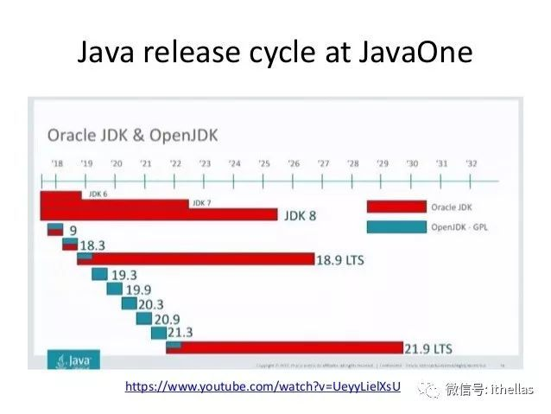

OpenJDK
OpenJDK的lience是GPLv2+CPE，可以免费使用。从JDK9开始，OpenJDK每6个月发布一次，也就是每年的3月份、9月份各发布一次，称为feature release。JDK9就是在2017年9月份过GA的。
除了feature release之外，OpenJDK每个季度会提供一个update release。分别在1月份、4月份、7月份和10月份。所以每个feature release之后，都会有两个update release。
再说一次，OpenJDK可以免费使用。

OracleJDK
使用OracleJDK需要commercial license，这个不是免费的。OracleJDK每3年发布一次LTS（Long Term Support）版本，Support的期限是8年。2018年9月发布的JDK11是第一个LTS版本，support到2026年9月。同样，OracleJDK每年也有4个update release。
因为OracleJDK每3年发布一次LTS版本，所以下一次LTS将在2021年9月份发布。

OpenJDK与OracleJDK的区别
之前有一些commercial features没有包含在OpenJDK中，例如：
Java Flight Recorder: http://openjdk.java.net/jeps/328
Java Mission Control: http://openjdk.java.net/projects/jmc/
Application Class-Data Sharing: http://openjdk.java.net/jeps/310
ZGC: http://openjdk.java.net/jeps/333
但是现在这些commercial features已经贡献给了OpenJDK社区，所以从JDK11开始，OpenJDK与OracleJDK基本完全一样。但是它们之间仍然有一些差异

OpenJDK是免费的。对于想要不断体验新特性的developer来说，是理想的选择。
OracleJDK不是免费的。对于企业用户来说，可能不是太愿意频繁升级，那么就选择OracleJDK。

Oracle JDK Releases for Java 11 and Later

Donald Smith
Sr. Director of Product Management
Exec Summary
Starting with Java 11, Oracle will provide JDK releases under the open source GNU General Public License v2, with the Classpath Exception (GPLv2+CPE), and under a commercial license for those using the Oracle JDK as part of an Oracle product or service, or who do not wish to use open source software. This combination of using an open source license and a commercial license replaces the historical “BCL” license, which had a combination of free and paid commercial terms.

Different builds will be provided for each license, but these builds are functionally identical aside from some cosmetic and packaging differences, described in detail below.
From the BCL to the GPL
The Binary Code License for Oracle Java SE technologies (“BCL”) has been the primary license for Oracle Java SE technologies for well over a decade. The BCL permits use without license fees under certain conditions. To simplify things going forward, Oracle started providing open source licensed OpenJDK builds as of Java 9, using the same license model as the Linux platform. If you are used to getting Oracle Java SE binaries for free, you can simply continue doing so with Oracle’s OpenJDK builds available at jdk.java.net. If you are used to getting Oracle Java SE binaries as part of a commercial product or service from Oracle, then you can continue to get Oracle JDK releases through My Oracle Support (MOS), and other locations.
Functionally identical and interchangeable...
Oracle’s BCL-licensed JDK historically contained “commercial features” that were not available in OpenJDK builds. As promised, however, over the past year Oracle has contributed these features to the OpenJDK Community, including:
Java Flight Recorder,
Java Mission Control,
Application Class-Data Sharing, and
ZGC.
From Java 11 forward, therefore, Oracle JDK builds and OpenJDK builds will be essentially identical.
...yet with some cosmetic and packaging differences
There do remain a small number of differences, some intentional and cosmetic, and some simply because more time to discuss with OpenJDK contributors is warranted.
Oracle JDK 11 emits a warning when using the -XX:+UnlockCommercialFeatures option, whereas in OpenJDK builds this option results in an error. This option was never part of OpenJDK and it would not make sense to add it now, since there are no commercial features in OpenJDK. This difference remains in order to make it easier for users of Oracle JDK 10 and earlier releases to migrate to Oracle JDK 11 and later.
Oracle JDK 11 can be configured to provide usage log data to the “Advanced Management Console” tool, which is a separate commercial Oracle product. We will work with other OpenJDK contributors to discuss how such usage data may be useful in OpenJDK in future releases, if at all. This difference remains primarily to provide a consistent experience to Oracle customers until such decisions are made.
The javac --release command behaves differently for the Java 9 and Java 10 targets, since in those releases the Oracle JDK contained some additional modules that were not part of corresponding OpenJDK releases:
javafx.base
javafx.controls
javafx.fxml
javafx.graphics
javafx.media
javafx.web
java.jnlp
jdk.jfr
jdk.management.cmm
jdk.management.jfr
jdk.management.resource
jdk.packager.services
jdk.snmp
This difference remains in order to provide a consistent experience for specific kinds of legacy use. These modules are either now available separately as part of OpenJFX, are now in both OpenJDK and the Oracle JDK because they were commercial features which Oracle contributed to OpenJDK (e.g., Flight Recorder), or were removed from Oracle JDK 11 (e.g., JNLP).
The output of the java --version and java -fullversion commands will distinguish Oracle JDK builds from OpenJDK builds, so that support teams can diagnose any issues that may exist. Specifically, running java --version with an Oracle JDK 11 build results in:
java 11 2018-09-25
Java(TM) SE Runtime Environment 18.9 (build 11+28)
Java HotSpot(TM) 64-Bit Server VM 18.9 (build 11+28, mixed mode)
And for an OpenJDK 11 build:
openjdk version "11" 2018-09-25
OpenJDK Runtime Environment 18.9 (build 11+28)
OpenJDK 64-Bit Server VM 18.9 (build 11+28, mixed mode)
The Oracle JDK has always required third party cryptographic providers to be signed by a known certificate. The cryptography framework in OpenJDK has an open cryptographic interface, meaning it does not restrict which providers can be used. Oracle JDK 11 will continue to require a valid signature, and Oracle OpenJDK builds will continue to allow the use of either a valid signature or unsigned third party crypto provider.
Oracle JDK 11 will continue to include installers, branding and JRE packaging for an experience consistent with legacy desktop uses. Oracle OpenJDK builds are currently available as zip and tar.gz files, while alternative distribution formats are being considered.
What should we call them?
Ideally, we would simply refer to all Oracle JDK builds as the “Oracle JDK,” either under the GPL or the commercial license depending on your situation. However, for historical reasons while the small remaining differences exist, we will refer to them separately as Oracle’s OpenJDK builds, and the Oracle JDK.

javaSE和javaEE
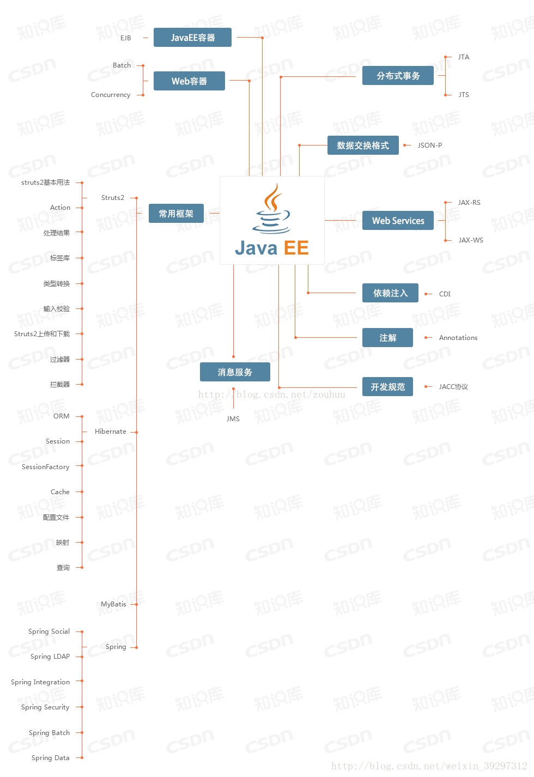
Java是一种语言，它有三个版本，Java SE（标准版）；Java EE（企业版）和Java ME（微型版）

Java SE是由Sun Microsystems公司于1995年5月推出的Java程序设计语言和Java平台的总称。
就是基于JDK和JRE，包含支持 Java Web 服务开发的类，并为 Java 企业级开发提供基础。

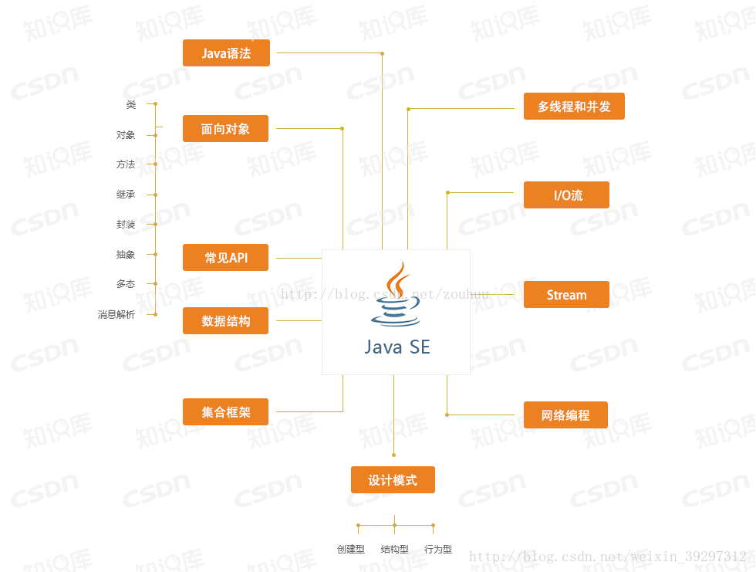

Java SE起源
Java的安全模型可以追溯到该平台的早期时代，当时人们主要将它看作一种增强用户体验的浏览器扩展机制。
执行的Java代码可以从各种源派生，而其中一些的来源是未知的或者不可靠的。
相应地，该平台的安全性最初主要关注的是解决验证被执行的代码可信任的问题，
而且整个游戏围绕着在浏览器中执行applet。
但是，这个模型只是简单地划分为trusted和untrusted部分，甚至连中等复杂的应用程序都无法运行。
从 1.2 版开始，Java作为一个编程平台逐渐得到了人们的认可，
而不再只是一个浏览器扩展，Sun开始提供更加灵活的安全功能，
首先是可配置安全策略的概念。Java文档 介绍了它的发展情况。
当Java平台开始进入企业环境时，很快就会明显地感觉到，
纯粹基于代码的功能无法管理大型应用程序的安全性。
Java平台的1.4 版引入了一种叫做Java Authentication and Authorization Service (JAAS)的新特性，
用于将基于用户的权限项整合到安全策略中。
堆栈上某个特殊代码框架的权限既基于代码的源(其 CodeSource)，又基于验证时分配给用户的身份、组和角色。

Java EE（Java Platform，Enterprise Edition）是sun公司（2009年4月20日甲骨文将其收购）推出的企业级应用程序版本。这个版本以前称为 J2EE。
能够帮助我们开发和部署可移植、健壮、可伸缩且安全的服务器端 Java应用程序。
Java EE 是在 Java SE 的基础上构建的，它提供Web 服务、组件模型、管理和通信 API，
可以用来实现企业级的面向服务体系结构（service-oriented architecture，SOA）和 Web 3.0应用程序。

2018年3月，开源组织Eclipse基金会宣布，Java EE（Enterprise Edition）被更名为Jakarta EE。 [1]

JavaEE 号称有十三种核心技术。它们分别是：JDBC、JNDI、EJB、RMI、Servlet、JSP、XML、JMS、Java IDL、JTS、JTA、JavaMail和JAF。

Java刚开始的时候，因为各种应用和生态不成熟，很多东西需要有人牵头制定强制规范引导Java的发展，于是Java EE曾经引领了企业级应用的开发。
但随着时代的进步，以及越来越多的公司和组织参与到Java世界，出现了各种各样的Java EE组件的代替者，比如Hibernate、Spring就是其中两个典型。
相反，Java官方制定的各种Java EE规范反而不太受欢迎，他们制定了JSF规范，但实际企业开发喜欢用Struts 2、Spring MVC；
他们制定了EJB规范，但实际企业开发往往还是喜欢用Spring；他们制定了JPA规范，但实际企业开发往往还是喜欢直接用Hibernate、MyBatis。
现代企业级应用常用的各种框架和工具，比如Struts 2、Spring、Hibernate、jBPM、Activiti、Lucene、Hadoop、Drools、CXF等这些大家耳熟能详的组件，
全部都不是来自Oracle官方，但是却在企业应用中开发经常用到的。
现在企业里面，真正常用的JavaEE规范有什么？Servlet、JSP、JMS、JNDI。这些技术都只是充当了一个程序的入口而已。
Oracle之所以可能考虑放弃Java EE，正体现了Oracle对丧失Java控制权的无奈。企业的本质是逐利，
Oracle每年为制定Java EE规范投入不少人力、财力，但制定的规范最终并没有获得市场的青睐，所以Oracle可能放弃这种吃亏不讨好的事情。

说白了JAVA EE是一个为了给企业级用户开发系统的时候定义的一套规范。
并且根据规范产生的一些框架及其组件。
有官方定制的，和非官方定制。

jdk和jre和jvm
三者的关系：JDK包含了JRE，JRE包含了JVM

JRE： Java Runtime Environment
JDK：Java Development Kit
JRE顾名思义是java运行时环境，包含了java虚拟机，java基础类库。是使用java语言编写的程序运行所需要的软件环境，是提供给想运行java程序的用户使用的。
JDK顾名思义是java开发工具包，是程序员使用java语言编写java程序所需的开发工具包，是提供给程序员使用的。JDK包含了JRE，同时还包含了编译java源码的编译器javac，还包含了很多java程序调试和分析的工具：jconsole，jvisualvm等工具软件，还包含了java程序编写所需的文档和demo例子程序。
如果你需要运行java程序，只需安装JRE就可以了。如果你需要编写java程序，需要安装JDK。
JRE根据不同操作系统（如：windows，linux等）和不同JRE提供商（IBM,ORACLE等）有很多版本，最常用的是Oracle公司收购SUN公司的JRE版本。
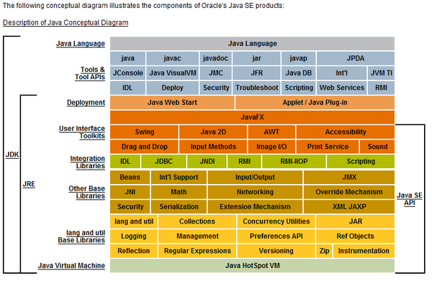

jvm原理
https://blog.csdn.net/qq_41701956/article/details/81664921
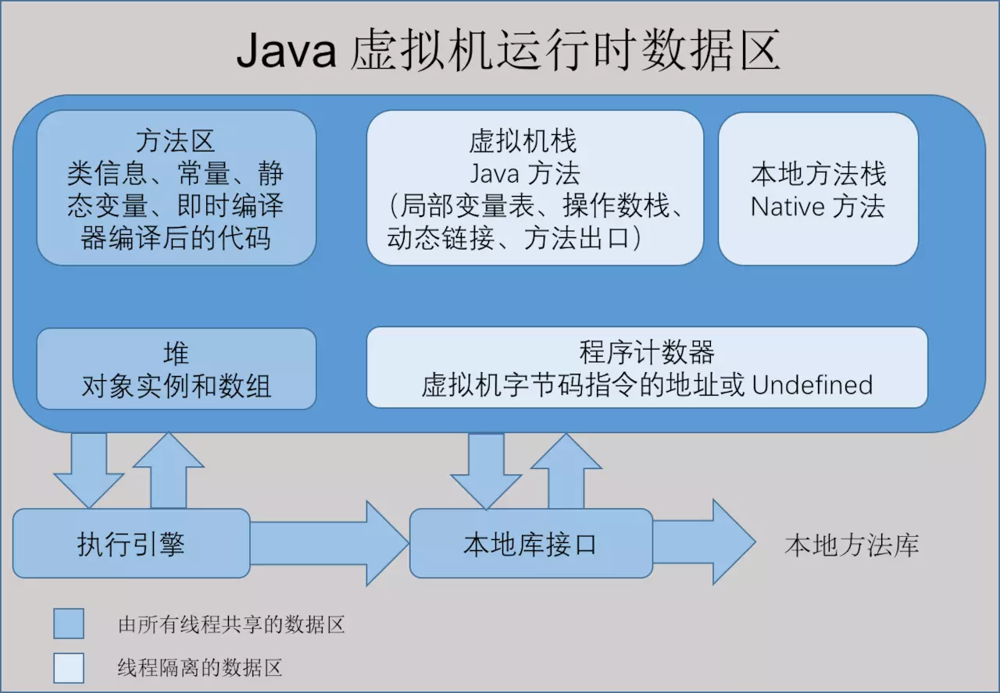

一、 JVM的生命周期
1. JVM实例对应了一个独立运行的java程序它是进程级别
a) 启动。启动一个Java程序时，一个JVM实例就产生了，任何一个拥有public static void main(String[] args)函数的class都可以作为JVM实例运行的起点
b) 运行。main()作为该程序初始线程的起点，任何其他线程均由该线程启动。JVM内部有两种线程：守护线程和非守护线程，main()属于非守护线程，守护线程通常由JVM自己使用，java程序也可以标明自己创建的线程是守护线程
c) 消亡。当程序中的所有非守护线程都终止时，JVM才退出；若安全管理器允许，程序也可以使用Runtime类或者System.exit()来退出
2. JVM执行引擎实例则对应了属于用户运行程序的线程它是线程级别的

二、 JVM的体系结构

1. 类装载器（ClassLoader）（用来装载.class文件）
2. 执行引擎（执行字节码，或者执行本地方法）
3. 运行时数据区（方法区、堆、java栈、PC寄存器、本地方法栈）

三、 JVM类加载器
JVM整个类加载过程的步骤：
1. 装载
装载过程负责找到二进制字节码并加载至JVM中，JVM通过类名、类所在的包名通过ClassLoader来完成类的加载，同样，也采用以上三个元素来标识一个被加载了的类：类名+
包名+ClassLoader实例ID。
2. 链接
链接过程负责对二进制字节码的格式进行校验、初始化装载类中的静态变量以及解析类中调用的接口、类。
完成校验后，JVM初始化类中的静态变量，并将其值赋为默认值。
最后对类中的所有属性、方法进行验证，以确保其需要调用的属性、方法存在，以及具备应的权限（例如public、private域权限等），会造成NoSuchMethodError、NoSuchFieldError等错误信息。
3. 初始化
初始化过程即为执行类中的静态初始化代码、构造器代码以及静态属性的初始化，在四种情况下初始化过程会被触发执行：
调用了new；
反射调用了类中的方法；
子类调用了初始化；
JVM启动过程中指定的初始化类。

JVM类加载顺序：
JVM两种类装载器包括：启动类装载器和用户自定义类装载器。
启动类装载器是JVM实现的一部分；
用户自定义类装载器则是Java程序的一部分，必须是ClassLoader类的子类。
JVM装载顺序：
Jvm启动时，由Bootstrap向User-Defined方向加载类；
应用进行ClassLoader时，由User-Defined向Bootstrap方向查找并加载类；
1. Bootstrap ClassLoader
这是JVM的根ClassLoader，它是用C++实现的，JVM启动时初始化此ClassLoader，并由此ClassLoader完成$JAVA_HOME中jre/lib/rt.jar（Sun JDK的实现）中所有class文件的加载，这个jar中包含了java规范定义的所有接口以及实现。
2. Extension ClassLoader
JVM用此classloader来加载扩展功能的一些jar包。
3. System ClassLoader
JVM用此classloader来加载启动参数中指定的Classpath中的jar包以及目录，在Sun JDK中ClassLoader对应的类名为AppClassLoader。
4. User-Defined ClassLoader
User-DefinedClassLoader是Java开发人员继承ClassLoader抽象类自行实现的ClassLoader，基于自定义的ClassLoader可用于加载非Classpath中的jar以及目录。

ClassLoader抽象类的几个关键方法：
（1） loadClass
此方法负责加载指定名字的类，ClassLoader的实现方法为先从已经加载的类中寻找，如没有则继续从parent ClassLoader中寻找，如仍然没找到，则从System ClassLoader中寻找，最后再调用findClass方法来寻找，如要改变类的加载顺序，则可覆盖此方法
（2） findLoadedClass
此方法负责从当前ClassLoader实例对象的缓存中寻找已加载的类，调用的为native的方法。
（3） findClass
此方法直接抛出ClassNotFoundException，因此需要通过覆盖loadClass或此方法来以自定义的方式加载相应的类。
（4） findSystemClass
此方法负责从System ClassLoader中寻找类，如未找到，则继续从Bootstrap ClassLoader中寻找，如仍然为找到，则返回null。
（5） defineClass
此方法负责将二进制的字节码转换为Class对象
（6） resolveClass
此方法负责完成Class对象的链接，如已链接过，则会直接返回。

四、 JVM执行引擎
在执行方法时JVM提供了四种指令来执行：
（1）invokestatic：调用类的static方法
（2）invokevirtual：调用对象实例的方法
（3）invokeinterface：将属性定义为接口来进行调用
（4）invokespecial：JVM对于初始化对象（Java构造器的方法为：<init>）以及调用对象实例中的私有方法时。

主要的执行技术有:
解释，即时编译，自适应优化、芯片级直接执行
（1）解释属于第一代JVM，
（2）即时编译JIT属于第二代JVM，
（3）自适应优化（目前Sun的HotspotJVM采用这种技术）则吸取第一代JVM和第二代
JVM的经验，采用两者结合的方式
开始对所有的代码都采取解释执行的方式，并监视代码执行情况，然后对那些经常调用的方法启动一个后台线程，将其编译为本地代码，并进行优化。若方法不再频繁使用，则取消编译过的代码，仍对其进行解释执行。

五、 JVM运行时数据区
第一块：PC寄存器
PC寄存器是用于存储每个线程下一步将执行的JVM指令，如该方法为native的，则PC寄存器中不存储任何信息。
第二块：JVM栈
JVM栈是线程私有的，每个线程创建的同时都会创建JVM栈，JVM栈中存放的为当前线程中局部基本类型的变量（java中定义的八种基本类型：boolean、char、byte、short、int、long、float、double）、部分的返回结果以及Stack Frame，非基本类型的对象在JVM栈上仅存放一个指向堆上的地址
第三块：堆（Heap）
它是JVM用来存储对象实例以及数组值的区域，可以认为Java中所有通过new创建的对象的内存都在此分配，Heap中的对象的内存需要等待GC进行回收。
（1） 堆是JVM中所有线程共享的，因此在其上进行对象内存的分配均需要进行加锁，这也导致了new对象的开销是比较大的
（2） Sun Hotspot JVM为了提升对象内存分配的效率，对于所创建的线程都会分配一块独立的空间TLAB（Thread Local Allocation Buffer），其大小由JVM根据运行的情况计算而得，在TLAB上分配对象时不需要加锁，因此JVM在给线程的对象分配内存时会尽量的在TLAB上分配，在这种情况下JVM中分配对象内存的性能和C基本是一样高效的，但如果对象过大的话则仍然是直接使用堆空间分配
（3） TLAB仅作用于新生代的Eden Space，因此在编写Java程序时，通常多个小的对象比大的对象分配起来更加高效。
第四块：方法区域（Method Area）
（1）在Sun JDK中这块区域对应的为PermanetGeneration，又称为持久代。
（2）方法区域存放了所加载的类的信息（名称、修饰符等）、类中的静态变量、类中定义为final类型的常量、类中的Field信息、类中的方法信息，当开发人员在程序中通过Class
对象中的getName、isInterface等方法来获取信息时，这些数据都来源于方法区域，同时方法区域也是全局共享的，在一定的条件下它也会被GC，当方法区域需要使用的内存超过其允许的大小时，会抛出OutOfMemory的错误信息。
第五块：运行时常量池（Runtime Constant Pool）
存放的为类中的固定的常量信息、方法和Field的引用信息等，其空间从方法区域中分配。
第六块：本地方法堆栈（Native Method Stacks）
JVM采用本地方法堆栈来支持native方法的执行，此区域用于存储每个native方法调用的状态。

六、 JVM垃圾回收
GC的基本原理：将内存中不再被使用的对象进行回收，GC中用于回收的方法称为收集器，由于GC需要消耗一些资源和时间，Java在对对象的生命周期特征进行分析后，按照新生代、旧生代的方式来对对象进行收集，以尽可能的缩短GC对应用造成的暂停
（1）对新生代的对象的收集称为minor GC；
（2）对旧生代的对象的收集称为Full GC；
（3）程序中主动调用System.gc()强制执行的GC为Full GC。
不同的对象引用类型， GC会采用不同的方法进行回收，JVM对象的引用分为了四种类型：
（1）强引用：默认情况下，对象采用的均为强引用（这个对象的实例没有其他对象引用，GC时才会被回收）
（2）软引用：软引用是Java中提供的一种比较适合于缓存场景的应用（只有在内存不够用的情况下才会被GC）
（3）弱引用：在GC时一定会被GC回收
（4）虚引用：由于虚引用只是用来得知对象是否被GC

Tomcat和eblogic和WebSphere和JBoss
1，tomcat是Servlet容器，支持JSP、Servlet、JDBC等J2EE关键技术，常用于tomcat开发基于数据库、Servlet和JSP页面的Web应用。
2，tomcat不是EJB容器，其他三种是，EJB是分布式应用的核心技术，所以说凡是需要EJB来开发的应用（如银行、电信等大型的分布式应用系统）就不能用tomcat了。
3，weblogic(Oracle)，websphere(IBM)，JBoss(Redhat)都是符合J2EE规范的EJB容器，都可以用来开发大型的分布式应用程序，不同的是Weblogic和Websphere是需要付费的，而JBoss是开源免费的。

Servlet简介
https://www.runoob.com/servlet/servlet-intro.html

ava Servlet 是运行在 Web 服务器或应用服务器上的程序，它是作为来自 Web 浏览器或其他 HTTP 客户端的请求和 HTTP 服务器上的数据库或应用程序之间的中间层。
使用 Servlet，您可以收集来自网页表单的用户输入，呈现来自数据库或者其他源的记录，还可以动态创建网页。
Java Servlet 通常情况下与使用 CGI（Common Gateway Interface，公共网关接口）实现的程序可以达到异曲同工的效果。但是相比于 CGI，Servlet 有以下几点优势：
性能明显更好。
Servlet 在 Web 服务器的地址空间内执行。这样它就没有必要再创建一个单独的进程来处理每个客户端请求。
Servlet 是独立于平台的，因为它们是用 Java 编写的。
服务器上的 Java 安全管理器执行了一系列限制，以保护服务器计算机上的资源。因此，Servlet 是可信的。
Java 类库的全部功能对 Servlet 来说都是可用的。它可以通过 sockets 和 RMI 机制与 applets、数据库或其他软件进行交互。

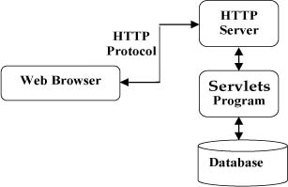

Servlet 执行以下主要任务：
读取客户端（浏览器）发送的显式的数据。这包括网页上的 HTML 表单，或者也可以是来自 applet 或自定义的 HTTP 客户端程序的表单。
读取客户端（浏览器）发送的隐式的 HTTP 请求数据。这包括 cookies、媒体类型和浏览器能理解的压缩格式等等。
处理数据并生成结果。这个过程可能需要访问数据库，执行 RMI 或 CORBA 调用，调用 Web 服务，或者直接计算得出对应的响应。
发送显式的数据（即文档）到客户端（浏览器）。该文档的格式可以是多种多样的，包括文本文件（HTML 或 XML）、二进制文件（GIF 图像）、Excel 等。
发送隐式的 HTTP 响应到客户端（浏览器）。这包括告诉浏览器或其他客户端被返回的文档类型（例如 HTML），设置 cookies 和缓存参数，以及其他类似的任务。

Java Servlet 是运行在带有支持 Java Servlet 规范的解释器的 web 服务器上的 Java 类。
Servlet 可以使用 javax.servlet 和 javax.servlet.http 包创建，它是 Java 企业版的标准组成部分，Java 企业版是支持大型开发项目的 Java 类库的扩展版本。
这些类实现 Java Servlet 和 JSP 规范。在写本教程的时候，二者相应的版本分别是 Java Servlet 2.5 和 JSP 2.1。
Java Servlet 就像任何其他的 Java 类一样已经被创建和编译。在您安装 Servlet 包并把它们添加到您的计算机上的 Classpath 类路径中之后，您就可以通过 JDK 的 Java 编译器或任何其他编译器来编译 Servlet。

http和tcpip协议及socket通信
http 协议
https://www.runoob.com/http/http-intro.html
应用层：应用程序间沟通的层，如简单电子邮件传输（SMTP）、文件传输协议（FTP）、网络远程访问协议（Telnet）、超文本传输协议（HTTP）、可扩展通讯和表示协议（XMPP）等。

HTTP协议是Hyper Text Transfer Protocol（超文本传输协议）的缩写,是用于从万维网（WWW:World Wide Web ）服务器传输超文本到本地浏览器的传送协议。。
HTTP是一个基于TCP/IP通信协议来传递数据（HTML 文件, 图片文件, 查询结果等）。
HTTP协议工作于客户端-服务端架构上。浏览器作为HTTP客户端通过URL向HTTP服务端即WEB服务器发送所有请求。
Web服务器有：Apache服务器，IIS服务器（Internet Information Services）等。
Web服务器根据接收到的请求后，向客户端发送响应信息。
HTTP默认端口号为80，但是你也可以改为8080或者其他端口。
HTTP三点注意事项：
HTTP是无连接：无连接的含义是限制每次连接只处理一个请求。服务器处理完客户的请求，并收到客户的应答后，即断开连接。采用这种方式可以节省传输时间。
HTTP是媒体独立的：这意味着，只要客户端和服务器知道如何处理的数据内容，任何类型的数据都可以通过HTTP发送。客户端以及服务器指定使用适合的MIME-type内容类型。
HTTP是无状态：HTTP协议是无状态协议。无状态是指协议对于事务处理没有记忆能力。缺少状态意味着如果后续处理需要前面的信息，则它必须重传，这样可能导致每次连接传送的数据量增大。另一方面，在服务器不需要先前信息时它的应答就较快。

tcp/ip 协议
https://www.w3school.com.cn/tcpip/tcpip_intro.asp
TCP/IP 是供已连接因特网的计算机进行通信的通信协议。
TCP/IP 指传输控制协议/网际协议 (Transmission Control Protocol / Internet Protocol)。
TCP/IP 定义了电子设备（比如计算机）如何连入因特网，以及数据如何在它们之间传输的标准。
在 TCP/IP 中包含一系列用于处理数据通信的协议：
TCP (传输控制协议) - 应用程序之间通信
UDP (用户数据包协议) - 应用程序之间的简单通信
IP (网际协议) - 计算机之间的通信
ICMP (因特网消息控制协议) - 针对错误和状态
DHCP (动态主机配置协议) - 针对动态寻址

哪里在用socket？
套接字（socket）是一个抽象层，应用程序可以通过它发送或接收数据，可对其进行像对文件一样的打开、读写和关闭等操作。套接字允许应用程序将I/O插入到网络中，并与网络中的其他应用程序进行通信。网络套接字是IP地址与端口的组合。
传输层实现端到端的通信，因此，每一个传输层连接有两个端点。那么，传输层连接的端点是什么呢？不是主机，不是主机的IP地址，不是应用进程，也不是传输层的协议端口。传输层连接的端点叫做套接字（socket）。根据RFC793的定义：端口号拼接到IP地址就构成了套接字。所谓套接字，实际上是一个通信端点，每个套接字都有一个套接字序号，包括主机的IP地址与一个16位的主机端口号，即形如（主机IP地址：端口号）。例如，如果IP地址是210.37.145.1，而端口号是23，那么得到套接字就是（210.37.145.1：23）。
总之，套接字Socket=（IP地址：端口号），套接字的表示方法是点分十进制的IP地址后面写上端口号，中间用冒号或逗号隔开。每一个传输层连接唯一地被通信两端的两个端点（即两个套接字）所确定。
套接字可以看成是两个网络应用程序进行通信时，各自通信连接中的一个端点。通信时，其中的一个网络应用程序将要传输的一段信息写入它所在主机的Socket中，该Socket通过网络接口卡的传输介质将这段信息发送给另一台主机的Socket中，使这段信息能传送到其他程序中。因此，两个应用程序之间的数据传输要通过套接字来完成。
在网络应用程序设计时，由于TCP/IP的核心内容被封装在操作系统中，如果应用程序要使用TCP/IP，可以通过系统提供的TCP/IP的编程接口来实现。在Windows环境下，网络应用程序编程接口称作Windows Socket。为了支持用户开发面向应用的通信程序，大部分系统都提供了一组基于TCP或者UDP的应用程序编程接口（API），该接口通常以一组函数的形式出现，也称为套接字（Socket）。 [1]
https://blog.csdn.net/jiushimanya/article/details/82684525
https://www.jianshu.com/p/066d99da7cbd

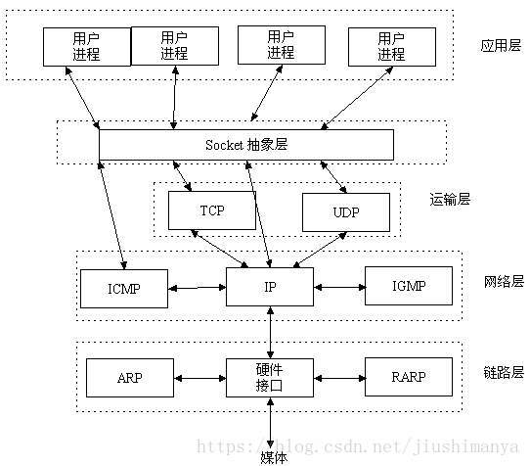

websocket又是什么东西
https://www.runoob.com/html/html5-websocket.html
WebSocket是一种在单个TCP连接上进行全双工通信的协议。WebSocket通信协议于2011年被IETF定为标准RFC 6455，并由RFC7936补充规范。WebSocket API也被W3C定为标准。
WebSocket 是独立的、创建在 TCP 上的协议。
Websocket 通过HTTP/1.1 协议的101状态码进行握手。
为了创建Websocket连接，需要通过浏览器发出请求，之后服务器进行回应，这个过程通常称为“握手”（handshaking）。

